Exercice1
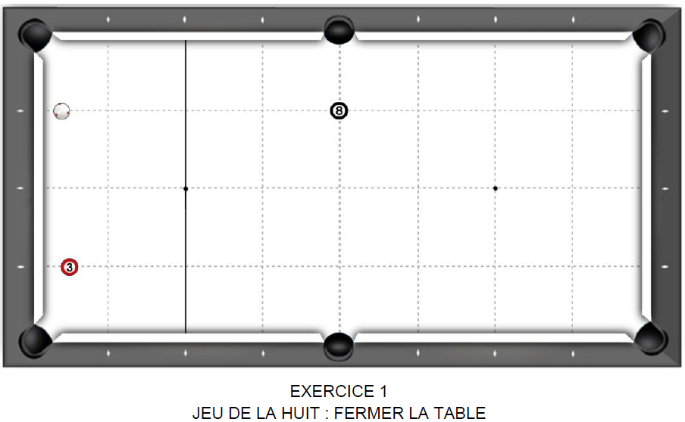
1er essai 4 pts/bille | 2ème essai 3 pts/bille | 3ème essai 2,5 pts/bille | Meilleur nombre de points marqués
 |  |  | 0 | Joueur 1
 |  |  | 0 | Joueur 2
 |  |  | 0 | Joueur 3
 |  |  | 0 | Joueur 4
 |  |  | 0 | Joueur 5
 |  |  | 0 | Joueur 6
 |  |  | 0 | Joueur 7
 |  |  | 0 | Joueur 8
 |  |  | 0 | Joueur 9
 |  |  | 0 | Joueur 10
 |  |  | 0 | Joueur 11
 |  |  | 0 | Joueur 12
 |  |  | 0 | Joueur 13
 |  |  | 0 | Joueur 14
 |  |  | 0 | Joueur 15
 |  |  | 0 | Joueur 16
 |  |  | 0 | Joueur 17
 |  |  | 0 | Joueur 18
 |  |  | 0 | Joueur 19
 |  |  | 0 | Joueur 20
Fichier réalisé par Jacques LESIOUR d'Orléans Billard Club

Exercice2
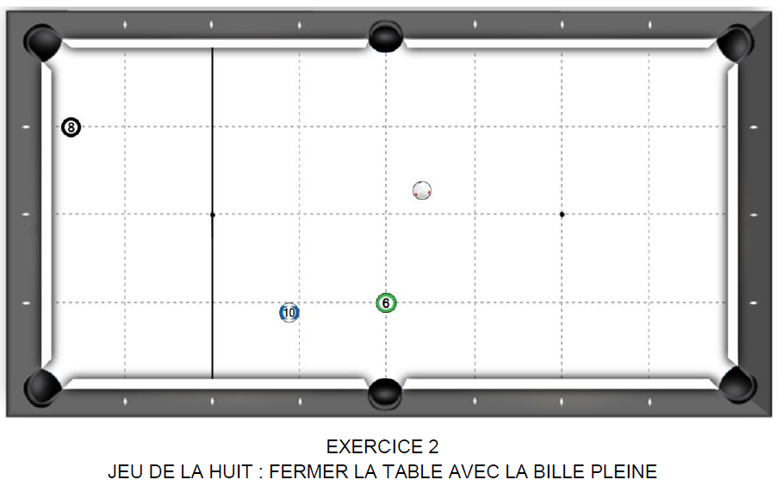
1er essai 4 pts/bille | 2ème essai 3 pts/bille | 3ème essai 2,5 pts/bille | Meilleur nombre de points marqués
 |  |  | 0 | Joueur 1
 |  |  | 0 | Joueur 2
 |  |  | 0 | Joueur 3
 |  |  | 0 | Joueur 4
 |  |  | 0 | Joueur 5
 |  |  | 0 | Joueur 6
 |  |  | 0 | Joueur 7
 |  |  | 0 | Joueur 8
 |  |  | 0 | Joueur 9
 |  |  | 0 | Joueur 10
 |  |  | 0 | Joueur 11
 |  |  | 0 | Joueur 12
 |  |  | 0 | Joueur 13
 |  |  | 0 | Joueur 14
 |  |  | 0 | Joueur 15
 |  |  | 0 | Joueur 16
 |  |  | 0 | Joueur 17
 |  |  | 0 | Joueur 18
 |  |  | 0 | Joueur 19
 |  |  | 0 | Joueur 20
Fichier réalisé par Jacques LESIOUR d'Orléans Billard Club

Exercice3
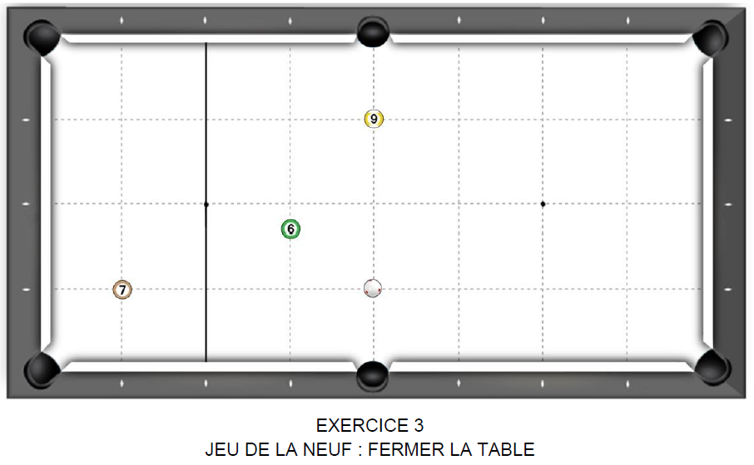
1er essai 4 pts:bille | 2ème essai 3 pts/bille | 3ème essai 2,5 pts/bille | Meilleur nombre de points marqués
 |  |  | 0 | Joueur 1
 |  |  | 0 | Joueur 2
 |  |  | 0 | Joueur 3
 |  |  | 0 | Joueur 4
 |  |  | 0 | Joueur 5
 |  |  | 0 | Joueur 6
 |  |  | 0 | Joueur 7
 |  |  | 0 | Joueur 8
 |  |  | 0 | Joueur 9
 |  |  | 0 | Joueur 10
 |  |  | 0 | Joueur 11
 |  |  | 0 | Joueur 12
 |  |  | 0 | Joueur 13
 |  |  | 0 | Joueur 14
 |  |  | 0 | Joueur 15
 |  |  | 0 | Joueur 16
 |  |  | 0 | Joueur 17
 |  |  | 0 | Joueur 18
 |  |  | 0 | Joueur 19
 |  |  | 0 | Joueur 20
Fichier réalisé par Jacques LESIOUR d'Orléans Billard Club

Exercice4
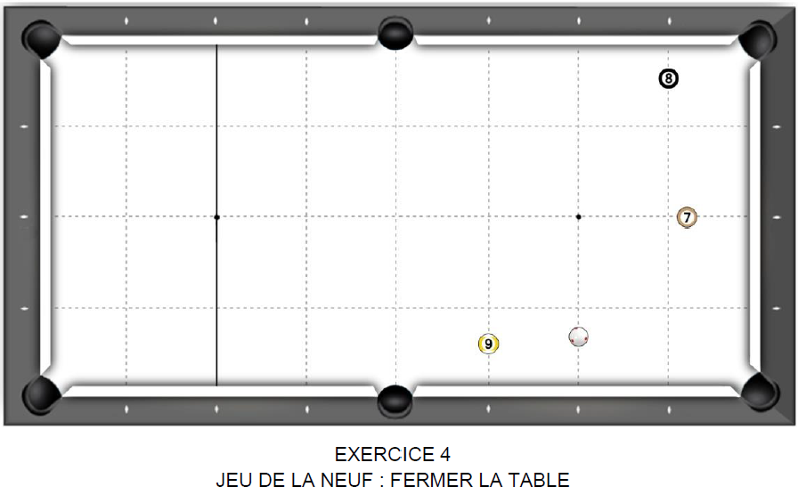
1er essai 4 pts/bille | 2ème essai 3 pts/bille | 3ème essai 2,5 pts/bille | Meilleur nombre de points marqués
 |  |  | 0 | Joueur 1
 |  |  | 0 | Joueur 2
 |  |  | 0 | Joueur 3
 |  |  | 0 | Joueur 4
 |  |  | 0 | Joueur 5
 |  |  | 0 | Joueur 6
 |  |  | 0 | Joueur 7
 |  |  | 0 | Joueur 8
 |  |  | 0 | Joueur 9
 |  |  | 0 | Joueur 10
 |  |  | 0 | Joueur 11
 |  |  | 0 | Joueur 12
 |  |  | 0 | Joueur 13
 |  |  | 0 | Joueur 14
 |  |  | 0 | Joueur 15
 |  |  | 0 | Joueur 16
 |  |  | 0 | Joueur 17
 |  |  | 0 | Joueur 18
 |  |  | 0 | Joueur 19
 |  |  | 0 | Joueur 20
Fichier réalisé par Jacques LESIOUR d'Orléans Billard Club

Exercice5
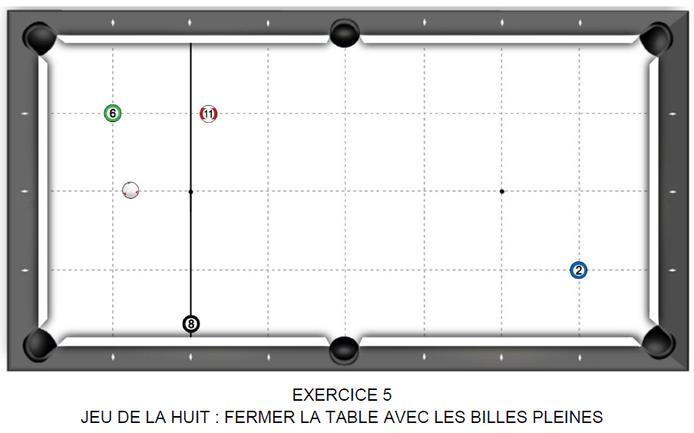
1er essai 4 pts/bille | 2ème essai 3 pts/bille | 3ème essai 2,5 pts/bille | Meilleur nombre de points marqués
 |  |  | 0 | Joueur 1
 |  |  | 0 | Joueur 2
 |  |  | 0 | Joueur 3
 |  |  | 0 | Joueur 4
 |  |  | 0 | Joueur 5
 |  |  | 0 | Joueur 6
 |  |  | 0 | Joueur 7
 |  |  | 0 | Joueur 8
 |  |  | 0 | Joueur 9
 |  |  | 0 | Joueur 10
 |  |  | 0 | Joueur 11
 |  |  | 0 | Joueur 12
 |  |  | 0 | Joueur 13
 |  |  | 0 | Joueur 14
 |  |  | 0 | Joueur 15
 |  |  | 0 | Joueur 16
 |  |  | 0 | Joueur 17
 |  |  | 0 | Joueur 18
 |  |  | 0 | Joueur 19
 |  |  | 0 | Joueur 20
Fichier réalisé par Jacques LESIOUR d'Orléans Billard Club

Exercice6
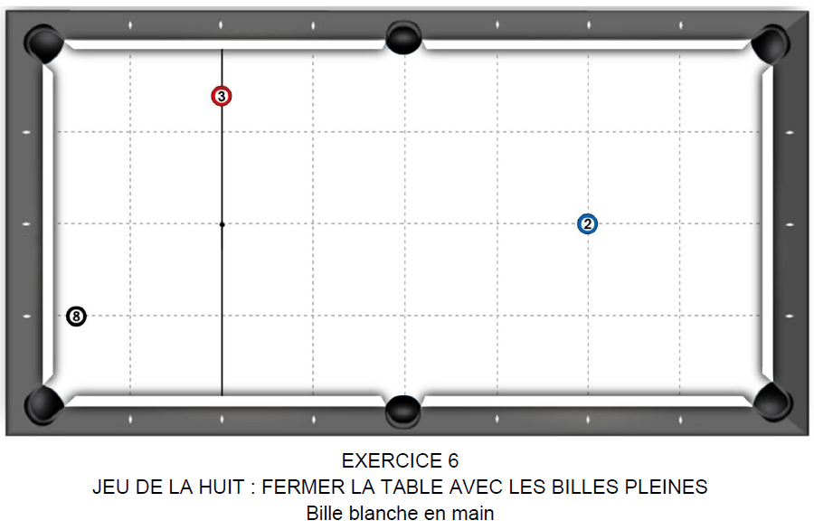
1er essai 4 pts/bille | 2ème essai 3 pts/bille | 3ème essai 2,5 pts/bille | Meilleur nombre de points marqués
 |  |  | 0 | Joueur 1
 |  |  | 0 | Joueur 2
 |  |  | 0 | Joueur 3
 |  |  | 0 | Joueur 4
 |  |  | 0 | Joueur 5
 |  |  | 0 | Joueur 6
 |  |  | 0 | Joueur 7
 |  |  | 0 | Joueur 8
 |  |  | 0 | Joueur 9
 |  |  | 0 | Joueur 10
 |  |  | 0 | Joueur 11
 |  |  | 0 | Joueur 12
 |  |  | 0 | Joueur 13
 |  |  | 0 | Joueur 14
 |  |  | 0 | Joueur 15
 |  |  | 0 | Joueur 16
 |  |  | 0 | Joueur 17
 |  |  | 0 | Joueur 18
 |  |  | 0 | Joueur 19
 |  |  | 0 | Joueur 20
Fichier réalisé par Jacques LESIOUR d'Orléans Billard Club

Exercice7
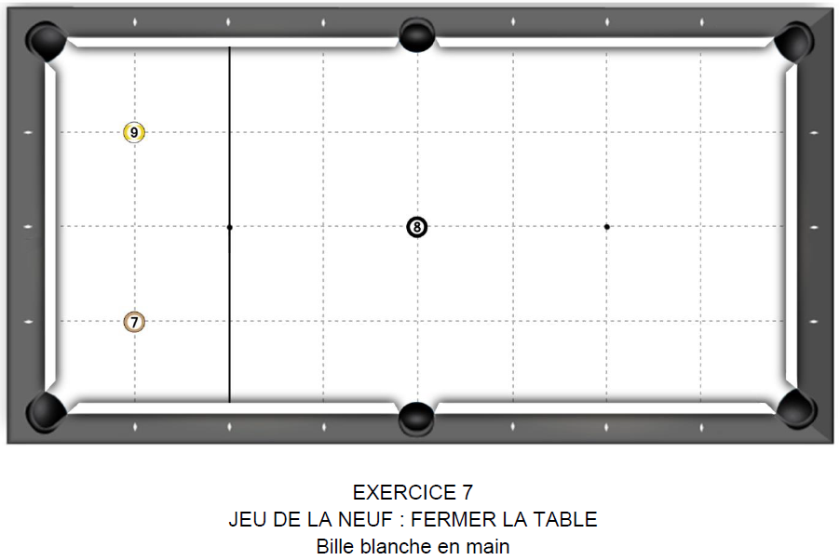
1er essai 4 pts/bille | 2ème essai 3 pts/bille | 3ème essai 2,5 pts/bille | Meilleur nombre de points marqués
 |  |  | 0 | Joueur 1
 |  |  | 0 | Joueur 2
 |  |  | 0 | Joueur 3
 |  |  | 0 | Joueur 4
 |  |  | 0 | Joueur 5
 |  |  | 0 | Joueur 6
 |  |  | 0 | Joueur 7
 |  |  | 0 | Joueur 8
 |  |  | 0 | Joueur 9
 |  |  | 0 | Joueur 10
 |  |  | 0 | Joueur 11
 |  |  | 0 | Joueur 12
 |  |  | 0 | Joueur 13
 |  |  | 0 | Joueur 14
 |  |  | 0 | Joueur 15
 |  |  | 0 | Joueur 16
 |  |  | 0 | Joueur 17
 |  |  | 0 | Joueur 18
 |  |  | 0 | Joueur 19
 |  |  | 0 | Joueur 20
Fichier réalisé par Jacques LESIOUR d'Orléans Billard Club

Exercice8
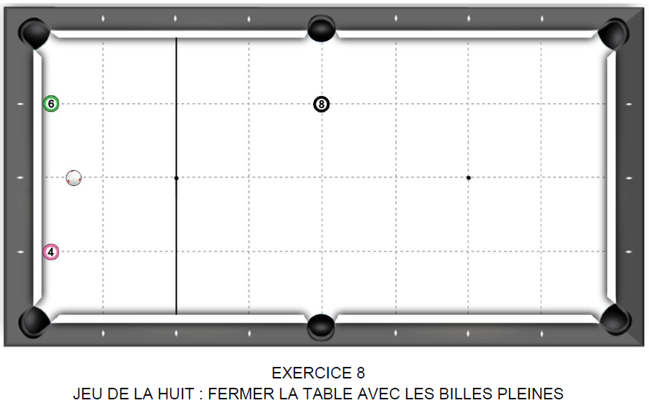
1er essai 4 pts/bille | 2ème essai 3 pts/bille | 3ème essai 2,5 pts/bille | Meilleur nombre de points marqués
 |  |  | 0 | Joueur 1
 |  |  | 0 | Joueur 2
 |  |  | 0 | Joueur 3
 |  |  | 0 | Joueur 4
 |  |  | 0 | Joueur 5
 |  |  | 0 | Joueur 6
 |  |  | 0 | Joueur 7
 |  |  | 0 | Joueur 8
 |  |  | 0 | Joueur 9
 |  |  | 0 | Joueur 10
 |  |  | 0 | Joueur 11
 |  |  | 0 | Joueur 12
 |  |  | 0 | Joueur 13
 |  |  | 0 | Joueur 14
 |  |  | 0 | Joueur 15
 |  |  | 0 | Joueur 16
 |  |  | 0 | Joueur 17
 |  |  | 0 | Joueur 18
 |  |  | 0 | Joueur 19
 |  |  | 0 | Joueur 20
Fichier réalisé par Jacques LESIOUR d'Orléans Billard Club

Exercice9
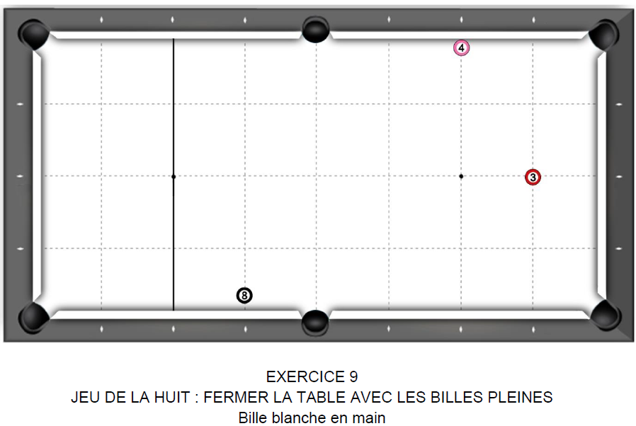
1er essai 4 pts/bille | 2ème essai 3 pts/bille | 3ème essai 2,5 pts/bille | Meilleur nombre de points marqués
 |  |  | 0 | Joueur 1
 |  |  | 0 | Joueur 2
 |  |  | 0 | Joueur 3
 |  |  | 0 | Joueur 4
 |  |  | 0 | Joueur 5
 |  |  | 0 | Joueur 6
 |  |  | 0 | Joueur 7
 |  |  | 0 | Joueur 8
 |  |  | 0 | Joueur 9
 |  |  | 0 | Joueur 10
 |  |  | 0 | Joueur 11
 |  |  | 0 | Joueur 12
 |  |  | 0 | Joueur 13
 |  |  | 0 | Joueur 14
 |  |  | 0 | Joueur 15
 |  |  | 0 | Joueur 16
 |  |  | 0 | Joueur 17
 |  |  | 0 | Joueur 18
 |  |  | 0 | Joueur 19
 |  |  | 0 | Joueur 20
Fichier réalisé par Jacques LESIOUR d'Orléans Billard Club

